Решение СЛАУ, метод обр.матр.
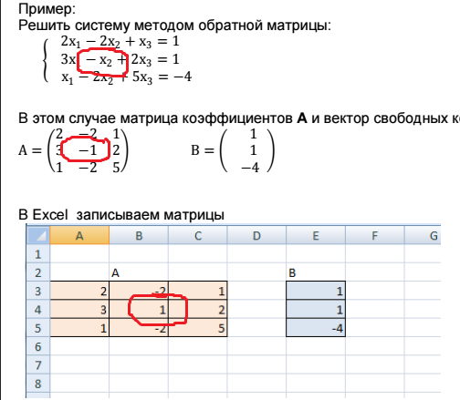
Решение СЛАУ методом обратной матрицы

а)
А |  |  | B
1 | 2 | 3 | 2
4 | 4 | 1 | 5
-4 | 4 | 1 | 4

А-1 |  |  | X
0 | 0.125 | -0.125 | 0.125
-0.1 | 0.1625 | 0.1375 | 1.1625
0.4 | -0.15 | -0.05 | -0.15

б)
А |  |  | B
5 | 9 | 12 | 6
0.5 | 8 | 6 | 3
1 | 2 | 3 | 2

А-1 |  |  | X
0.72727272727 | -0.18181818182 | -2.5454545455 | -1.2727272727
0.27272727273 | 0.18181818182 | -1.4545454545 | -0.72727272727
-0.42424242424 | -0.060606060606 | 2.1515151515 | 1.5757575758

в)
А |  |  | B
2 | 1 | 2 | 5
1 | 2 | 1 | 1
1 | 2 | 5 | 3

А-1 |  |  | X
0.66666666667 | -0.083333333333 | -0.25 | 2.5
-0.33333333333 | 0.66666666667 | 0 | -1
0 | -0.25 | 0.25 | 0.5

г)
А |  |  | B
7 | 4 | 5 | 9
9 | 5 | 0 | 2
9 | 2 | 1 | 6

А-1 |  |  | X
-0.036764705882 | -0.044117647059 | 0.18382352941 | 0.68382352941
0.066176470588 | 0.27941176471 | -0.33088235294 | -0.83088235294
0.19852941176 | -0.16176470588 | 0.0073529411765 | 1.5073529412

д)
А |  |  | B
1 | 2 | 12 | 5
3 | 5 | 2 | 2
4 | 4 | 8 | 1

А-1 |  |  | X
-0.33333333333 | -0.33333333333 | 0.58333333333 | -1.75
0.16666666667 | 0.41666666667 | -0.35416666667 | 1.3125
0.083333333333 | -0.041666666667 | 0.010416666667 | 0.34375

Примеры из файла:

А |  |  | B
2 | -2 | 1 | 1
3 | -1 | 2 | 1
1 | -2 | 5 | -4

А-1 |  |  | X
-0.052631578947 | 0.42105263158 | -0.15789473684 | 1
-0.68421052632 | 0.47368421053 | -0.052631578947 | 0
-0.26315789474 | 0.10526315789 | 0.21052631579 | -1

PS: в системе уравнений второй коэффициент во втором уравнении =-1, а посчитано для 1, однако результат не меняется.

